상품제안서
다용도 페트 보틀 5종 | 상품코드: F31819

 |  |  |  |  |  |  | 02-412-0044 | www.easy1.co.kr
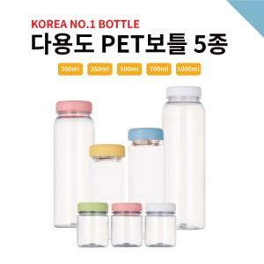

【상세/제작정보】 | 개별인박스 없음 선물포장 불가

【인쇄/포장옵션】 | 실크 / 포장불가능

【공급단가】 | 수량 | 200~ | 500~ | 1,000~ | 3,000~ | 5,000~
*VAT별도 | 200ml | 720원 | 690원 | 670원 | 640원 | 620원
 | 350ml | 750원 | 720원 | 700원 | 670원 | 650원
 | 500ml | 790원 | 760원 | 740원 | 710원 | 680원
 | 700ml | 960원 | 920원 | 890원 | 860원 | 830원

【상품 URL】 | https://dev.easy1.co.kr:443/src/goods_detail.php?gdno=31819

